Solicitud gráfica
 | Área: | Matemáticas |  |  | Fecha:
 | Grado: | 9 |  |  | 2016-03-07
 | Título del tema: | econoce cuerdas, arcos y ángulos centrales |  |  | ¿Cuaderno de estudio o recurso? | Recurso
 | Editor: | Cristian Bello |  |  | Motor del recurso | M9B

 | Código guión o recurso: | MA_09_10_COREC80 | ← Para determinar este código, visite la hoja de Ayuda
 |  |  |  |  | ESPECIFICACIÓN DE ARCHIVOS A ENTREGAR
Núm. | Archivo Shutterstock o ruta en web | Imagen para: | Tipo | Ubicación de la imagen en el recurso M9B | Nombre imagen SMALL | Tamaño imagen SMALL | Nombre imagen ZOOM | Tamaño imagen ZOOM | Descripción | Observaciones
IMG01 | Ilustración en descripción | Recurso M9B | Ilustración | Contenido | MA_09_10_COREC80_IMG01n.png | 286 x 286 px | MA_09_10_COREC80_IMG01a.png | 500 x 500 px | 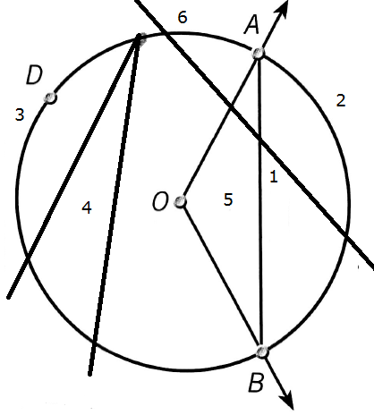 | En la imagen los numeros corresponden a los siguientes elementos: 1 es ceurda, 2 arco menor, 3 es arco mayor, 4 es el ánguo inscrito, 5 es el ángulo central, y 6 es la recta secante.

